국문이력서(선주 무관, 전 지원자)
 | 국 문 이 력 서 |  |  |  | 지원직급
 |  |  |  |  | 1/O
인적사항

성 명 | 임도현 |  | 출생연월 | 1998-04-08 | 사 진
출 생 지 | 대한민국, 전주 |  | 본인연락처 | 010-9697-6629 | 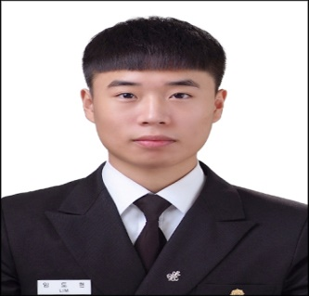
결혼여부 | 미혼 |  | 비상연락처 | 부) 010-3656-6583
가족관계 | 부1, 모1, 누나1
E-mail | rntehgus0584@naver.com
주 소 | 전북특별자치도 전주시 완산구 양지 2길 10 (평화동 동신아파트) 106동 1601호
어학능력 (English)

말하기 | 상 | 쓰 기 | 상 | 공식어학증명 | 취득점수
듣 기 | 상 | 읽 기 | 상 | TOEIC | 885
어학능력 (Japanses)

말하기 | 하 | 쓰 기 | 하 | 공식어학증명 | 취득점수
듣 기 | 하 | 읽 기 | 하
학력사항(Education in school)

2017.03.02 - 2021.01.29 |  | 목포 해양대학교 / 국제해사수송과학부 졸업
2014.03.02 - 2017.02.06 |  | 전일 고등학교 졸업

일반경력사항(Experience and Skill)

2021.05.02~2026.05.20 |  | About 10 times SIRE vetting as 3/O, 2/O, C/O (4 times of Sire 2.0 inspection as a 1/O), 1 time PSC & 1 time USCG inspection as 1/O. Always No observation in my Job's Category 3/O, 2/O, R/O, 1/O로 승선 하면서 대략 10번의 SIRE vetting 경험이 있습니다. (그중 1/O로써 4번의 SIRE 2.0 Inspection 경험이 있습니다.) 1/O로써 1번의 PSC Inspection 및 USCG Inspection 경험이 있습니다. 제 담당 업무에서는 늘 Observation 항목이 나오지 않았습니다.
2024.09.24-2026.05.20 |  | I have experience in directly carried out cargo operation on all type of vessel I served on as a 1/O, including loading, unloading, cargo tank cool down and cargo machinery operation. 1항사로 승선한 모든 type의 선박에서 하역 (Loading & Unloading), Cargo Tank Cooldown, Cargo Machinery 기동 등의 업무를 직접 수행 한 경험이 있습니다.
2026.04.08 ~ |  | I have fulfilled all the requirements for the issuance of a Class I license. 1급 항해사 면허 발급 요건을 모두 갖추어 발급이 가능 합니다.

